表紙・改定履歴
画面設計サンプル:
画面設計書に記載する内容をサンプルとして作成しています。
当記載内容で確認のやり取りをさせて頂きたく、ご確認のほどお願い致します。
（※サンプルのため、実際にレビューいただく際は変更する可能性がございます。）
画面仕様書では下記の内容を記載し、
画面毎にUIを確認し、データ漏れがないことを目的とします。
①画面の概要
②業務に使う項目を一覧化
③外部インターフェースとのデータ連携
(他ベンダーとの合意した内容を順次)

Webダイレクト販売
Webダイレクト開発

画面設計書
個人情報入力画面
G0115

© 2020 Sasuke Financial Lab Inc.
[表紙・改定履歴]
変更記録を記載していきます。

変 更 記 録
版数 REV. | 作成更新日 | 変 更 内 容 | 担 当
01 | 2020-08-06 | 初版 | 幡司

画面レイアウト
[画面レイアウト]
画面画像を貼り付け、部品ごとに英字でグルーピングし、
番号づけをしています。
・「画面項目定義書」で部品の説明を一覧化いたします
画面レイアウト | システム | 画面名 | 画面ID
 | Webダイレクト販売 | 個人情報入力画面 | G0115
A
B

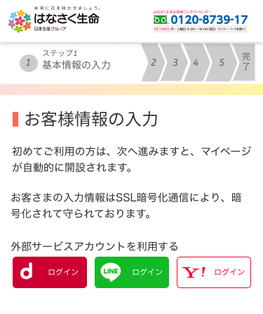
1
2
3
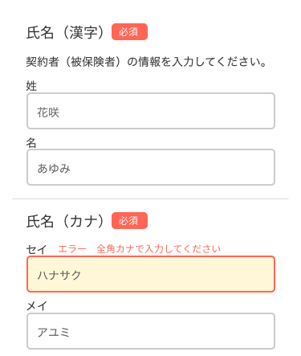
1
2
3
4

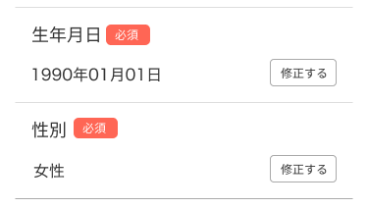
5
6
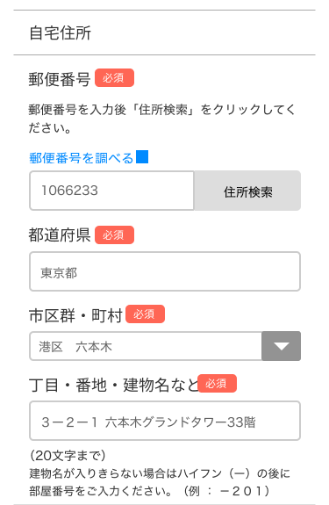
7
8
10
11
9
12

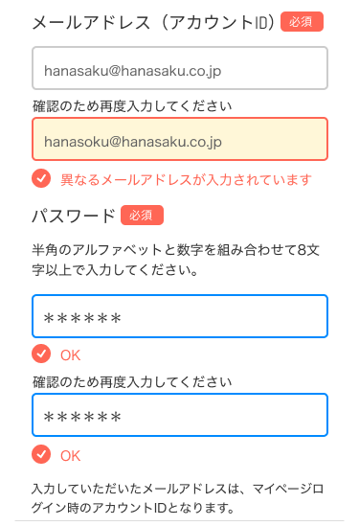
15
18
17
16

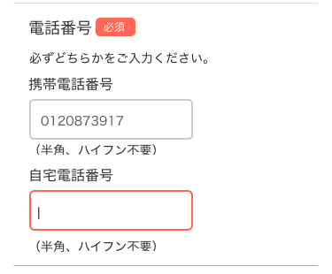
14
13

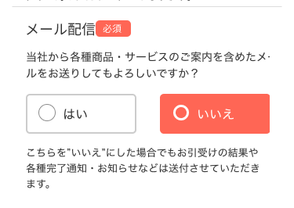
19
C
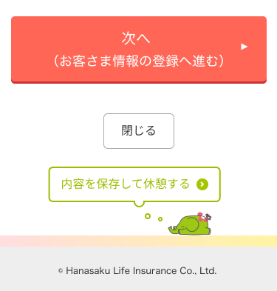
1
2
3

画面項目定義書
[画面項目定義書]
画面レイアウトの番号と紐付けて項目定義します。
NO
・{グループID}{No}
画面項目名
・I/O要素を記載
種類
・入力する要素の種類を記載
IME
・入力箇所はON/OFFの設定を記載
桁数
・入力を許容する桁数を記載
バリデーション
・単体項目による入力制御を記載（相対的な制御は複合チェック仕様書に記載）
(別紙に詳細な処理を記載いたします)
I/O
・IN OUTを記載
編集元
・OUTデータを取得してくる編集元のI/Fと項目名を記載
(※編集元は、基幹システム、AWS、AURA、他APIを想定)
(※Out要素は弊社ではSA工程の中で想定を記載しますが、
外部との会社間の合意をとって確定するのは、UI工程といたします)
必須
・必須入力するものは○を記載する
(△の場合、どちらかが入力されていること。「複合チェック仕様書」にも内容を記載)
編集説明
・表示するステータス
・初期値は（）で括り記載します
画面項目定義書 |  | システム |  |  |  |  |  | 画面名 |  | 画面ID
 |  | Webダイレクト販売 |  |  |  |  |  | 個人情報入力画面 |  | G0115
No | 画 面 項 目 名 |  | 種類 | IME | 桁数 | バリデーション | I/O |  | 編 集 元 |  | 必須 | 編集説明
 |  |  |  |  |  |  |  |  | 編集元I/F等 | 項 目 名
A1 | 外部認証（Yahoo!） |  | ボタン | -
A2 | 外部認証（LINE） |  | ボタン | -
A3 | 外部認証（dアカウント） |  | ボタン | -
B1 | 氏名（姓） |  | テキスト | ON |  | 全角チェック | I |  |  |  | ◯
B2 | 氏名（名） |  | テキスト | ON |  | 全角チェック | I |  |  |  | ◯
B3 | 氏名（セイ） |  | テキスト | ON |  | 全角カナチェック | I |  |  |  | ◯
B4 | 氏名（メイ） |  | テキスト | ON |  | 全角カナチェック | I |  |  |  | ◯
B5 | 生年月日修正 |  | ボタン | -
B6 | 性別選択修正 |  | ボタン | -
B7 | 郵便番号 |  | テキスト | OFF | 7 | 半角数字チェック | I |  |  |  | ◯
B8 | 住所検索 |  | ボタン | -
B9 | 郵便番号を調べる |  | リンク | -
B10 | 都道府県 |  | セレクト | - |  |  | I/O |  | ZIPSERVER API |  | ◯ | 47都道府県 初期値:東京都
B11 | 市区郡町村 |  | テキスト | - |  |  | I/O |  | ZIPSERVER API |  | ◯
B12 | 丁目・番地・建物名 |  | テキスト | ON |  |  | I |  |  |  | ◯
B13 | 携帯電話番号 |  | テキスト | OFF | 11 | 携帯番号チェック | I |  |  |  | △
B14 | 自宅電話番号 |  | テキスト | OFF | 10~11 | 電話番号チェック | I |  |  |  | △
B15 | メールアドレス |  | テキスト | OFF |  | メールアドレスチェック | I |  |  |  | ◯
B16 | メールアドレス（確認） |  | テキスト | OFF |  | メールアドレスチェック | I |  |  |  | ◯
B17 | パスワード |  | テキスト | OFF |  | パスワードチェック | I |  |  |  | ◯
B18 | パスワード（確認） |  | テキスト | OFF |  | パスワードチェック | I |  |  |  | ◯
B19 | メール配信の可否 |  | ラジオ | - |  |  | I |  |  |  | ◯
C1 | 次へ |  | ボタン | - |  |  |  |  |  |  |  | 初期値: 押下不可
C2 | 閉じる |  | ボタン | -
C3 | 内容を保存して休憩する |  | ボタン | -

複合チェック仕様書
[複合チェック仕様書]
項目の相対的なチェック内容を記載します。
NO
・{No}
チェック名
・チェック名を記載します
チェックタイミング
・チェック処理が行われるタイミングを記載します
チェック内容
・チェック内容を記載します
複合チェック仕様書 |  | システム |  | 画面名 | 画面ID
 |  | Webダイレクト販売 |  | 個人情報入力画面 | G0115
No | チェック名 | チェックタイミング | チェック内容

1 | メールアドレス複合 | B15,B16の値変更後 | B15メールアドレスフォーム,B16メールアドレス確認フォームの値が同一であること
2 | パスワード複合 | B17,B18の値変更後 | B17パスワードフォーム,B18パスワード確認フォームの値が同一であること
3 | 全必須項目入力 | 各必須項目変更後 | 全必須項目の入力チェック、且つ各項目のエラーが出ていないか

 |  |  | ※各項目は画面項目定義書参照

設計説明書
設計説明書 |  |  |  | システム | 画面名 | 画面ID
 |  |  |  | Webダイレクト販売 | 個人情報入力画面 | G0115

[設計説明書]
画面概要、機能概要の説明を記載します。
１画面概要
どういった用途で使われる画面なのか、画面の前後と関係があればそういった情報
特に重要な情報をサーバに送って特別処理をしてもらう場合はそれら情報を記載します
２機能概要
ボタン押下時の説明や、画面で特殊な処理を記載します。
 | 1 | 画面概要
 |  | 個人情報を入力する画面である。
 |  | docomo、Line、Yahooのログインと連携することが可能で、ログインを連携すると外部で登録されている氏名、住所、電話番号といった情報が自動で入力される。
 |  | また、住所入力ではzipserverによる入力補助機能を持つ。

 | 2 | 機能概要
 |  | A1 | 外部認証（yahoo）
 |  |  | ・ボタンを押したらyahooのログインページに飛んでログイン認証した後、取得できた個人情報が入った状態で個人情報入力画面に戻る

 |  | A2 | 外部認証（LINE）
 |  |  | ・ボタンを押したらLINEのログインページに飛んでログイン認証した後、取得できた個人情報が入った状態で個人情報入力画面に戻る

 |  | A3 | 外部認証（dアカウント）
 |  |  | ・ボタンを押したらdアカウントのログインページに飛んでログイン認証した後、取得できた個人情報が入った状態で個人情報入力画面に戻る
 |  |  | ・dアカウントの連携をした場合本人確認書類が登録される

 |  | B1 | 氏名入力（姓）
 |  |  | ・B3（氏名入力（セイ））のテキストフォームと同期してカナ文字が入力される

 |  | B2 | 氏名入力（名）
 |  |  | ・B4（氏名入力（メイ））のテキストフォームと同期してカナ文字が入力される

 |  | B11 | 住所検索
 |  |  | ・郵便番号フォームで入力された郵便番号をパラメーターにして、非同期のAPIリクエストを送り、住所を取得し、B10、B11、B12に返り値を挿入する

 |  | B13 | 都道府県選択
 |  |  | ・値が変更されたら市区郡町村選択のセレクトフォームの内容が変動する

 |  | B14 | 市区郡町村選択
 |  |  | ・B10の選択した都道府県によって選択できる内容が変わる
 |  |  | ・市区郡町村データを取得する公開APIを使って取得する

 |  | B23 | 次へ
 |  |  | ・3.全必須項目入力がOKであれば押下可能状態になる
 |  |  | ・3.全必須項目入力にNGであれば押下不可状態になる
 |  |  | ・押下時は「G0116.個人情報確認画面」へ遷移する

メッセージ一覧
メッセージ一覧 |  | システム | 画面名 | 画面ID
 |  | Webダイレクト販売 | 個人情報入力画面 | G0115
No | メッセージID | メッセージ内容

[メッセージ一覧]
処理結果の有無や、エラーの際に出る文言を想定しています。
(※このメッセージの記載は、外部データの内容とレスポンス値が分かり次第と思っております。UI工程での確定を想定しています。)
1
2
3
4
5
6
7
8
9
10
11
12
13
14
15
16
17
18
19
20
21
22
23
24
25
26
27

